Roadbook_Streckenplanung, neu
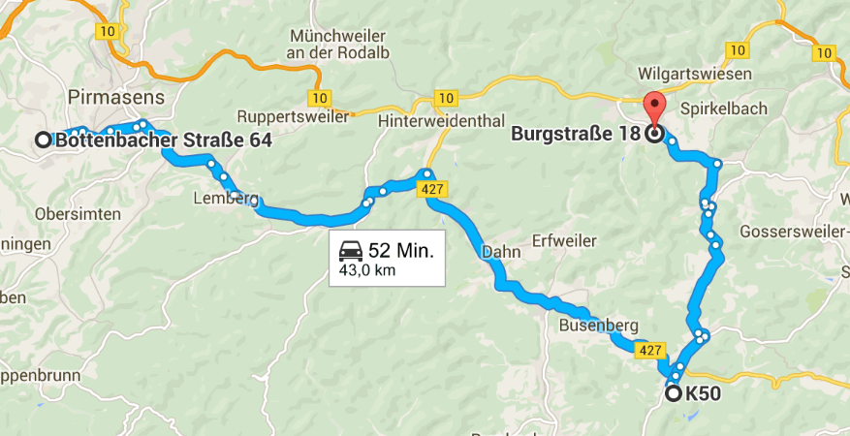
 |  | Roadbook zur Ausfahrt am Samstag | Stand 18.09.2015
 |  |  | Wegpunkte / Navigation
Samstag | 9:00:00 | Pirmasens-Winzeln, Abfahrt | Hotel Zur Dorfschenke, Bottenbacher Straße 64, 66954 Pirmasens-Winzeln
26.09. |  | über Rieschweiler-Mühlbach - Richtung Thaleischweiler-Fröschen nach Wallhalben
 | 9:40:00 | Wallhalben | Wallhalbtal, 66917 Wallhalben
 | 9:45:00 | Winterbach | Sickinger Höhe, 66484 Winterbach
 |  | über Niederhausen nach Oberauerbach
 | 9:50:00 | Oberauerbach (in Oberauerbach links abbiegen, Richtung Battweiler / Contwig) | Zweibrücker Land
 | 9:55:00 | Contwig | Zweibrücker Land, 66497 Contwig
 | 10:00:00 | Stambach (Richtung Walshausen / abbiegen zum Steitzhof / Richtung Zweibrücken)
 | 10:10:00 | Zweibrücken, Outlet Center Zweibrücken | The Style Outlets, Londoner Bogen 10-90, 66482 Zweibrücken
 | 10:20:00 | Hornbach, vorbei am Kloster Hornbach | Kloster Hornbach, Im Klosterbezirk, 66500 Hornbach
 |  | Richtung Bitsch / in Brenschelbach Richtung Bitche -Vollmunster
 | 10:30:00 | Moulin d´Eschviller, Rue du Moulin, 57720 Volmunster | Moulin d´Eschviller, Rue du Moulin, F-57720 Volmunster
 | ca. 2 Std. | ZWISCHENSTOP, Besichtigung der Mühle und Sägewerk / Fotopoint
 | 12:30:00 | Mittagessen Restaurant "Auberge du Moulin d´Eschviller" ca. 2,5 Stunden
 | 15:00:00 | Weiterfahrt nach F - Volmunster
 | 15:20:00 | F - Bitche, Citadelle Bitche
 | ca. 2 Std. | ZWISCHENSTOP, Besichtigung der Citadelle Bitche | Zitadelle von Bitsch, Rue Bombelles, F-57230 Bitche
 | 17:30:00 | Weiterfahrt durch die Nordvogesen ins Dahner Felsenland
 |  | über Sturzelbronn - links ab über Bremendell | historischer romantischer dt-frz. Schmugglerpfad
 | 18:00:00 | Ludwigswinkel | Rue Bremendell, F-57230 Sturzelbronn
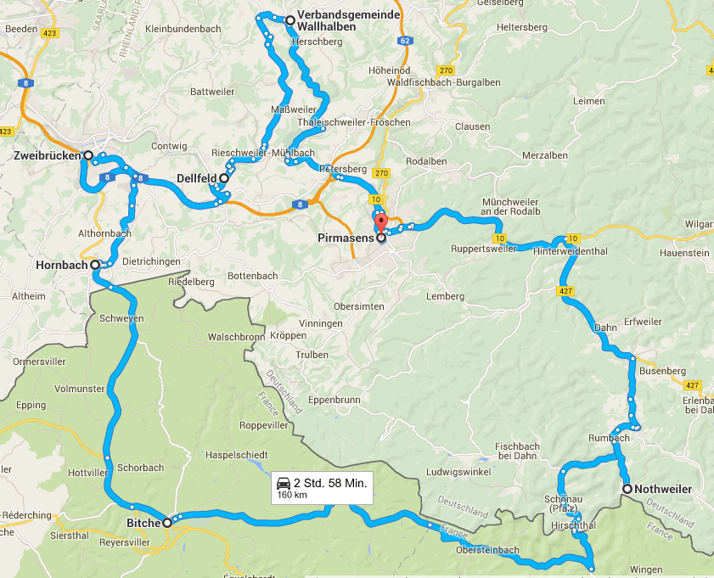
 |  | über Fischbach - Richtung Dahn - nach Nothweiler | Nothweiler, Dahner Felsenland
 | 18:30:00 | Nothweiler, Vetter´s Scheune | Dahner Felsenland
 | ca. 2 Std. | ABENDESSEN | Vetters Scheune, Hauptstraße 20a, 76891 Nothweiler
 | 20:30:00 | Abfahrt Richtung Pirmasens
 | 21:10:00 | Absacker in Hotel Dorfschenke | Hotel Dorfschenke, Bottenbacher Straße 64, 66954 Pirmasens-Winzeln

 |  | Roadbook zur Ausfahrt am Sonntag

Sonntag | 9:00:00 | Pirmasens-Winzeln, Abfahrt | Hotel Zur Dorfschenke, Bottenbacher Straße 64, 66954 Pirmasens-Winzeln
27.09. | ca. 3/4 Std. | Fahrt zur Burg Berwartstein | Burg Berwartstein, K50, 76981 Erlenbach bei Dahn
 | ca. 2 Std. | ZWISCHENSTOP, Besichtigung
 | ca. 13:00 | Mittagessen im Restaurant Dorfstübel in Hauenstein, | Restaurant Dorfstübel, Burgstraße 18, 76846 Hauenstein
 | offen | evtl. Schuhmuseum 10:00 bis 17:00 Uhr und Gläserne Schuhfabrik in Hauenstein
 | offen | evtl. Schuhmeile Hauenstein, größtes Schuh-Outlet Deutschlands
 |  | Verkaufsoffener Sonntag von 13:00 bis 18:00 Uhr
 | offen | Verabschiedung und Heimfahrt

